1.1
voltar à página inicial |  |  |  | 1 - MENUS DE NAVEGAÇÃO
 | S | N | NA
 | x |  |  | 1.1 O menu de navegação deve estar estruturado como uma lista de opções
 |  |  |  | Para que possa ser bem interpretado por tecnologias de apoio, os menus e submenus devem estar estruturados com elementos nativos, do tipo <ul>, ou com a semântica e o estado dos elementos identificados com técnicas em ARIA.

 | Listagem de evidências
 |  |  |  |  | Notas:
 |  |  |  |  | O menu principal está estruturado como lista nativa <ul>/<li> em duas variantes (desktop e drawer mobile), envolvidas por <nav> com aria-label. Estado identificado em ARIA: aria-haspopup, aria-expanded, aria-current="page". Ao desactivar a folha de estilos, ambos colapsam para listas de bullets — sinal de marcação semântica correcta. Páginas: https://cmra.scml.pt/ e interiores.
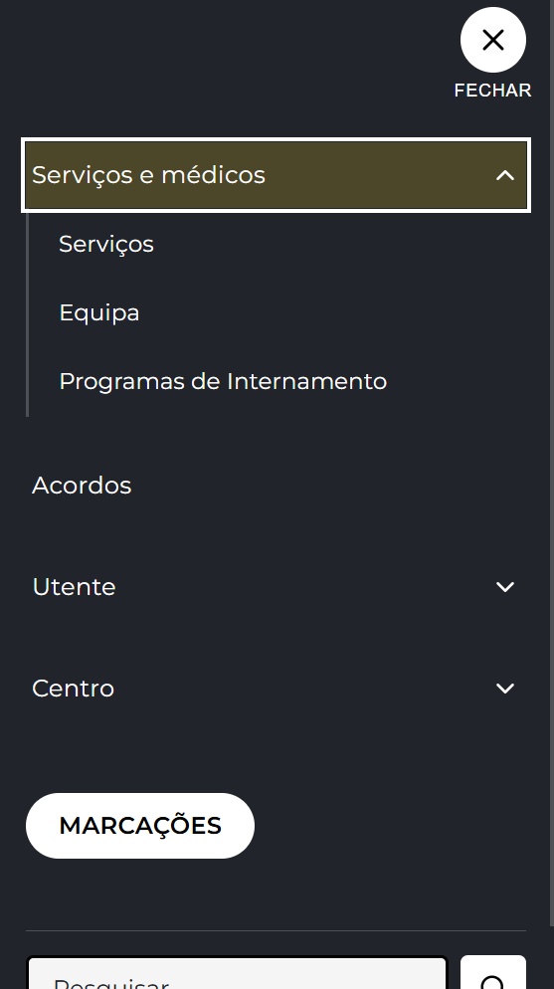

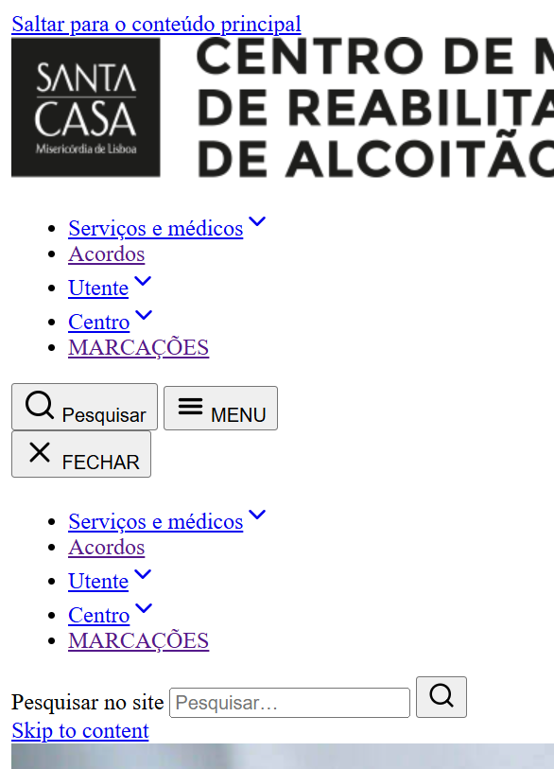

1.2
voltar à página inicial |  |  |  | 1 - MENUS DE NAVEGAÇÃO
 | S | N | NA
 | x |  |  | 1.2 É possível selecionar as opções e as subopções do menu quer com rato quer com teclado
 |  |  |  | Deve ser possível percorrer a estrutura de navegação quer com um dispositivo apontador quer com o teclado.

 | Listagem de evidências
 |  |  |  |  | Notas:
 |  |  |  |  | Toda a navegação do header (desktop e drawer mobile) é operável com rato e com teclado. Desktop: Tab percorre as opções principais; Enter/Espaço abre o submenu de itens com aria-haspopup; setas ↑/↓ percorrem sub-itens; Esc fecha o submenu e devolve o foco ao trigger. Drawer mobile: trigger MENU abre por Enter/Espaço, foco move-se para o botão fechar, focus trap mantém o Tab dentro do drawer, Esc fecha e devolve o foco ao trigger. :focus-visible global garante anel de foco visível em todos os elementos interactivos.

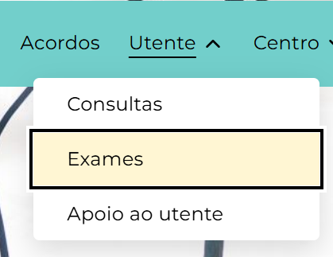

1.3
voltar à página inicial |  |  |  | 1 - MENUS DE NAVEGAÇÃO
 | S | N | NA
 | x |  |  | 1.3 As imagens-link, caso existam no menu, devem ter o correspondente equivalente alternativo em texto
 |  |  |  | As imagens corretamente legendadas permitem ser interpretadas como texto, tornando todas as opções de navegação acessíveis.

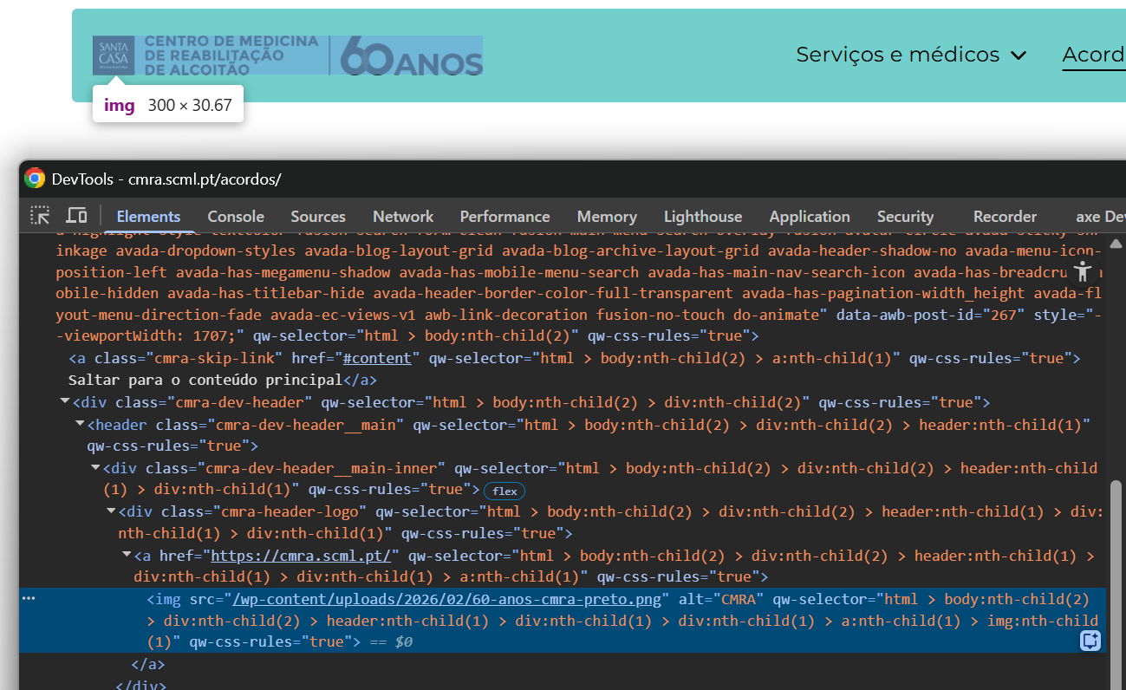
 | Listagem de evidências
 |  |  |  |  | Notas:
 |  |  |  |  | A única imagem-link no header é o logo CMRA, que aponta para a página inicial em todas as páginas interiores e tem texto alternativo alt="CMRA". Na HP o logo não é link (sem <a>), mantém apenas a imagem com o mesmo alt. Os restantes itens do menu são todos texto. Ícones decorativos no header (lupa de pesquisa, chevron de submenu) estão dentro de <button> ou <a> com label textual associada e os SVG têm aria-hidden="true".

2.1
voltar à página inicial |  |  |  | 2 - TÍTULOS E SUBTÍTULOS
 | S | N | NA
 | x |  |  | 2.1 Existe um título <h1> marcado na página
 |  |  |  | O título principal de cada página, que sumariza o seu conteúdo, deve ser identificado como o primeiro nível dos títulos (h1). Não deverá ser utilizado mais do que um <h1> por página.

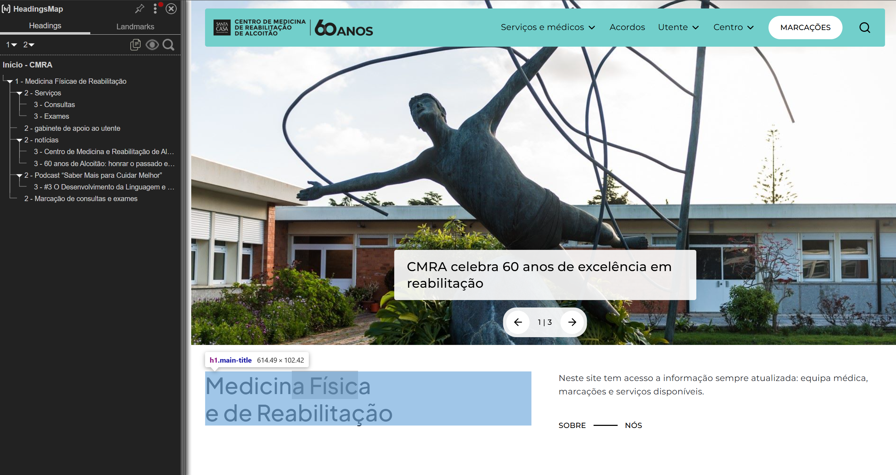
 | Listagem de evidências
 |  |  |  |  | Notas:
 |  |  |  |  | Cada página tem um único <h1> que sumariza o seu conteúdo. Em páginas estáticas o <h1> corresponde ao título da página; em posts individuais corresponde ao título do artigo. Validado por Nu HTML Checker (0 erros / 0 avisos) e AccessMonitor (10/10) em todas as páginas e posts auditados.

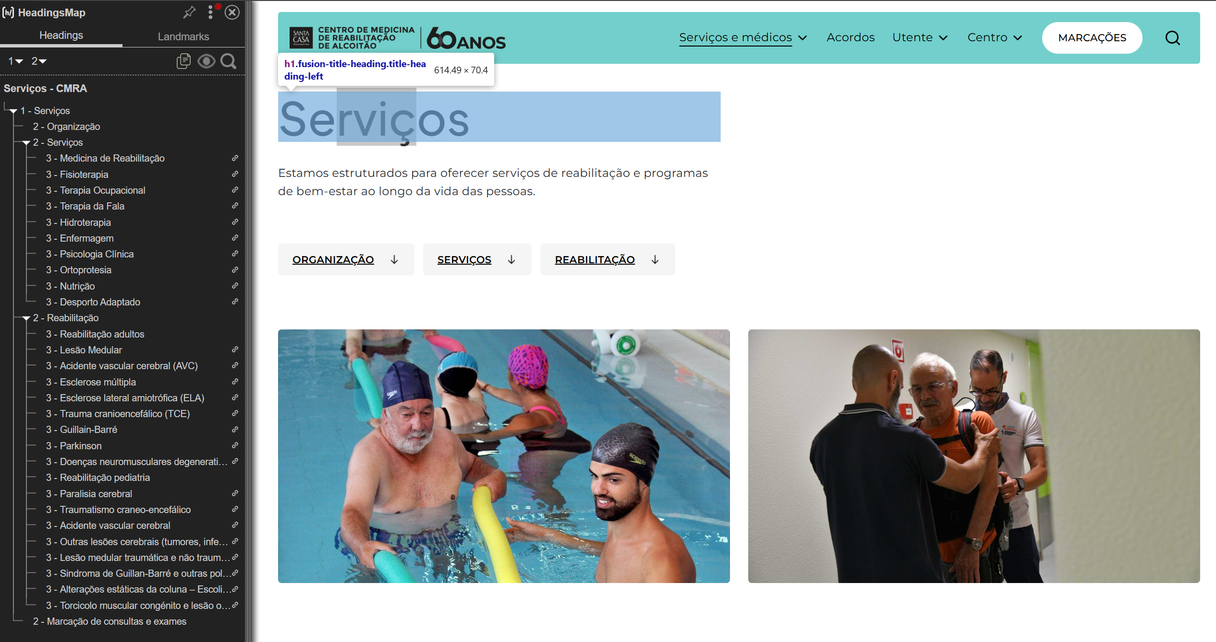

3.1
voltar à página inicial |  |  |  | 3 - TABELAS DE DADOS
 | S | N | NA
 | x |  |  | 3.1 As células que constituem os cabeçalhos da tabela estão marcadas com o elemento <th>
 |  |  |  | Identificar os cabeçalhos de uma tabela ajuda a melhor identificar os eixos que caracterizam a informação em cada célula.

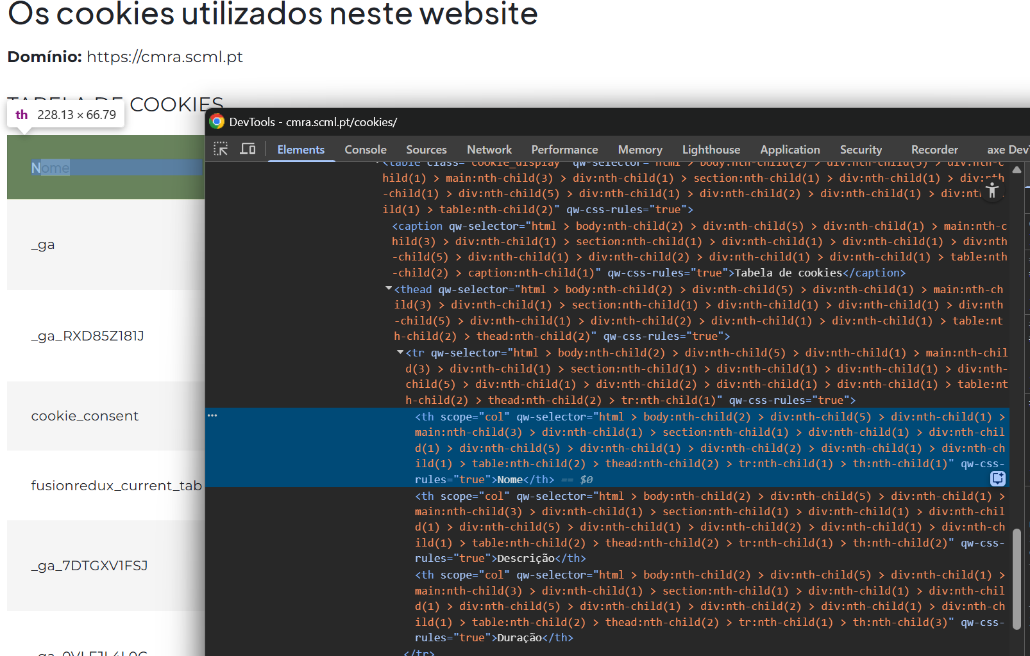
 | Listagem de evidências
 |  |  |  |  | Notas:
 |  |  |  |  | A única tabela de dados no site é a tabela de cookies em /cookies/. Os cabeçalhos estão marcados com <th scope="col"> e a estrutura segue <table> › <caption> › <thead> › <tbody>.

4.1
voltar à página inicial |  |  |  | 4 - ESTRUTURA DA INFORMAÇÃO
 | S | N | NA
 | x |  |  | 4.1 Ao clicar com o rato na etiqueta, o cursor surge no respetivo campo de edição
 |  |  |  | De forma a tornar a seleção de campos pequenos mais fácil, a legenda deverá estar associada ao campo respetivo com o elemento <label>, pois desta forma aumenta-se a sua área clicável. Para os utilizadores de leitores de ecrã (pessoas cegas) a associação da etiqueta ao campo de edição é também fundamental.

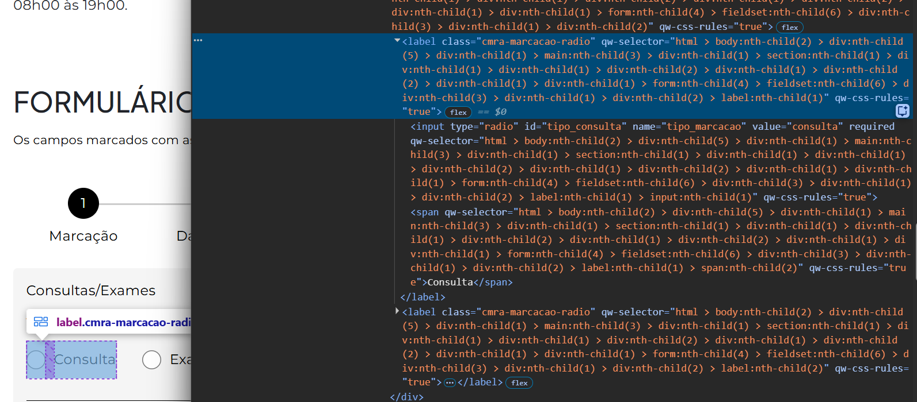
 | Listagem de evidências
 |  |  |  |  | Notas:
 |  |  |  |  | Os formulários do site (pesquisa e marcações) associam cada <label> ao respectivo campo via for/id. No formulário de marcações, radios e checkboxes usam <label> envolvente, aumentando a área clicável para o conjunto etiqueta+controlo (target ≥44×44px). Clicar na etiqueta foca o campo correspondente.

4.2
voltar à página inicial |  |  |  | 4 - ESTRUTURA DA INFORMAÇÃO
 | S | N | NA
 | x |  |  | 4.2 É possível identificar os campos de preenchimento obrigatório quando se usa apenas um leitor de ecrã
 |  |  |  | Os campos obrigatórios devem ser preferencialmente agrupados na parte inicial de um formulário e claramente identificados como tal. Se não for possível, cada campo deverá estar identificado textualmente ou como Obrigatório ou como Opcional. Não deverão ser usados apenas símbolos ou cores como elemento identificador.

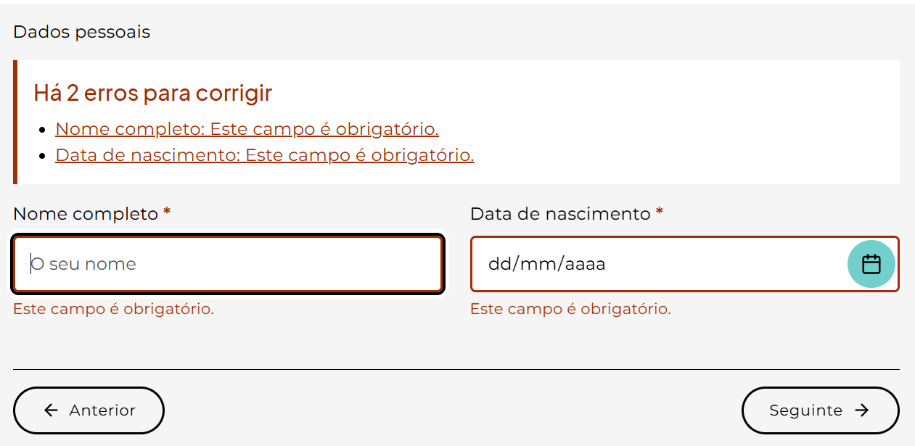
 | Listagem de evidências
 |  |  |  |  | Notas:
 |  |  |  |  | No formulário de marcações, há uma legenda no topo: "Os campos marcados com asterisco (*) são de preenchimento obrigatório." O asterisco visual está marcado com aria-hidden="true" para não ser lido, e a obrigatoriedade real é transmitida pelo atributo required no <input>, anunciado nativamente como "obrigatório" pelos leitores de ecrã. O campo de pesquisa, não sendo obrigatório, não tem required nem aria-required.

4.3
voltar à página inicial |  |  |  | 4 - ESTRUTURA DA INFORMAÇÃO
 | S | N | NA
 | x |  |  | 4.3 É possível localizar e ler as mensagens de erro usando apenas um leitor de ecrã
 |  |  |  | Os erros identificados no decorrer do preenchimento de um formulário deverão preferencialmente ser listados de forma condensada, direcionando cada elemento da lista ao respetivo campo. Cada campo deverá associar a mensagem de erro a si próprio. As mensagens de erro deverão ser breves e claras.

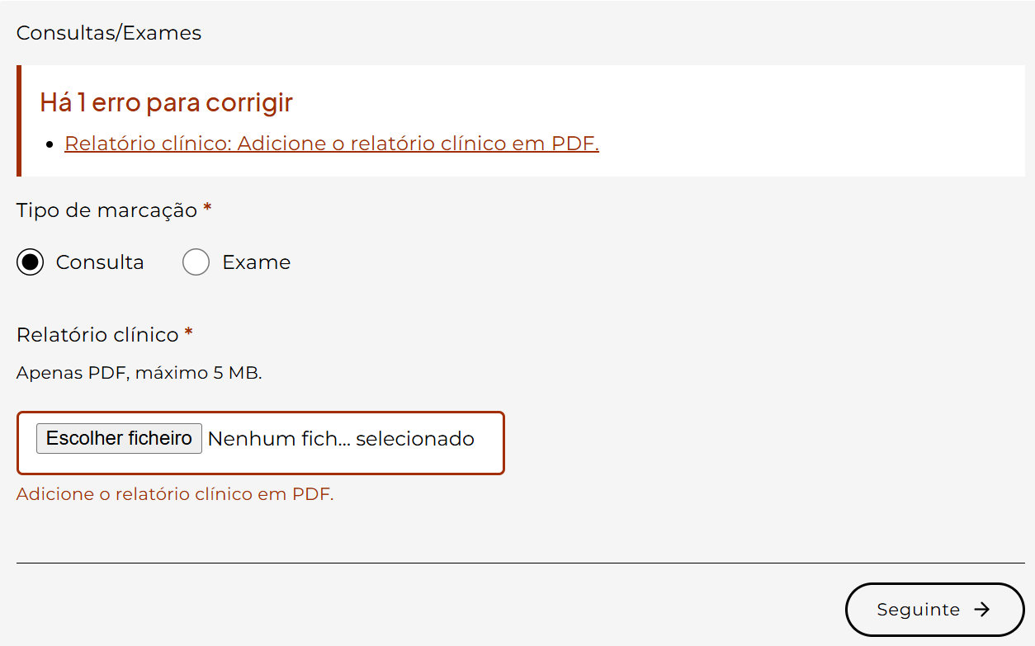
 | Listagem de evidências
 |  |  |  |  | Notas:
 |  |  |  |  | No formulário de marcações, ao tentar avançar com erros surge no topo do passo um painel role="alert" aria-live="assertive" com cabeçalho ("Há N erros para corrigir") e lista de hiperligações, uma por cada erro, que apontam directamente para o campo correspondente (<a href="#id_campo">Etiqueta: mensagem</a>). Cada campo inválido recebe aria-invalid="true" e tem a sua mensagem associada por aria-describedby="erro_id". As mensagens são breves e específicas (ex.: "Este campo é obrigatório.", "Indique uma data válida.", "O ficheiro tem de ser PDF.").

5.1
voltar à página inicial |  |  |  | 5 - GRÁFICOS E IMAGENS-LINK
 | S | N | NA
 | x |  |  | 5.1 A imagem ou gráfico tem um equivalente alternativo em texto curto e correto
 |  |  |  | As imagens não decorativas deverão ter uma descrição breve associada, nomeadamente através do uso do atributo <ALT>. Esta legenda deve descrever fielmente o propósito da imagem no contexto em que se encontra.

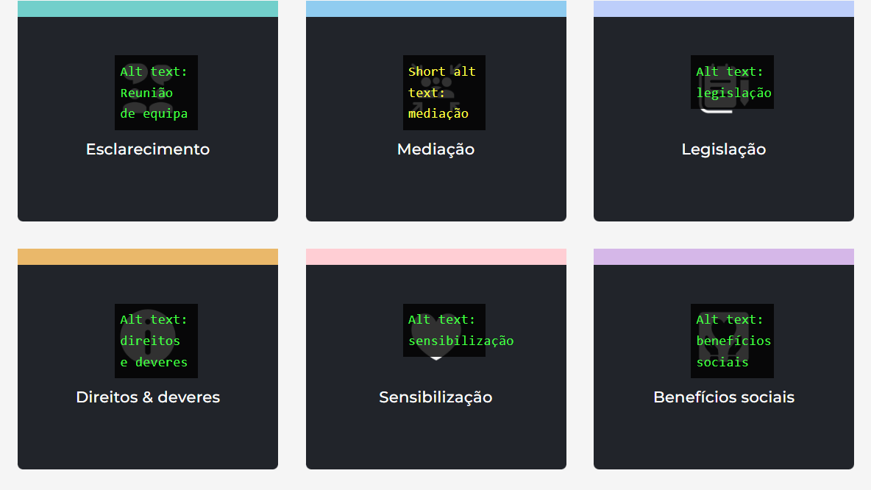
 | Listagem de evidências
 |  |  |  |  | Notas:
 |  |  |  |  | As imagens informativas (slider, fotografias de equipa, galerias de notícias, ícones temáticos) têm alt descritivo definido na biblioteca de média e renderizado pelo template. As imagens decorativas têm alt="". SVGs decorativos no header e nos cards têm aria-hidden="true" e label textual junto. Validado pelo AccessMonitor (10/10) em todas as páginas auditadas.

6.1
voltar à página inicial |  |  |  | 6 - CONTRASTE
 | S | N | NA
 | x |  |  | 6.1 No corpo de um documento, o rácio de contraste entre a cor do texto normal (menor que 18 pontos ou menor que 14 pontos negrito) e a cor do fundo é superior a 4,5:1
 |  |  |  | Deve assegurar-se no corpo do documento que o rácio de contraste entre a cor do texto e a cor de fundo é, no mínimo, de 4,5:1, de forma a assegurar a sua legibilidade para utilizadores com deficiências da visão.

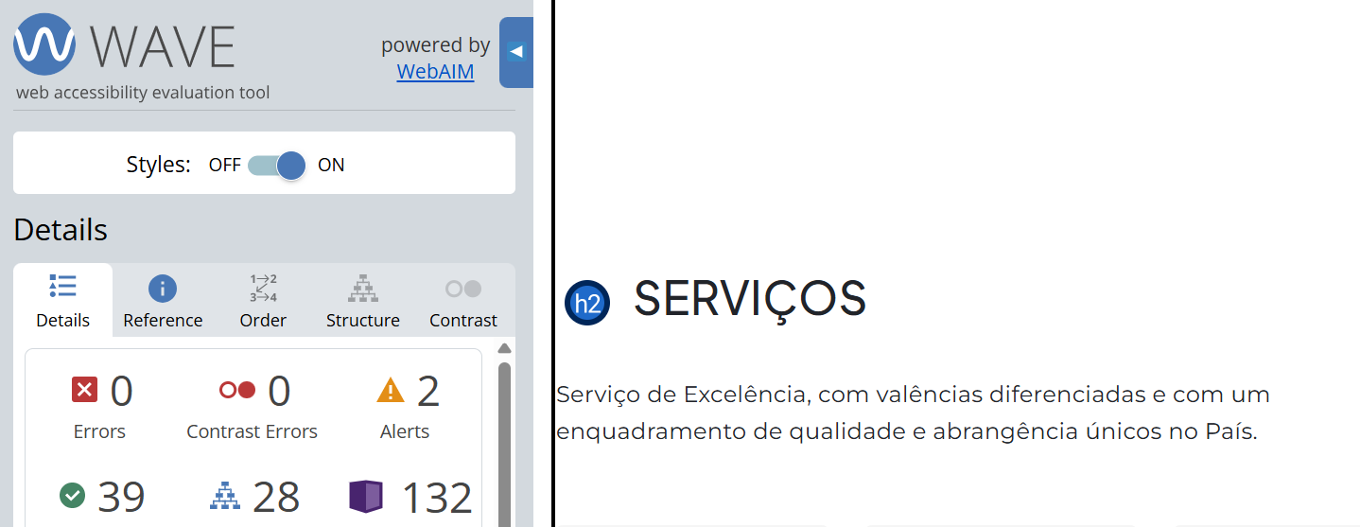
 | Listagem de evidências
 |  |  |  |  | Notas:
 |  |  |  |  | O corpo do documento usa preto (#000000) sobre branco (#FFFFFF) ou cinzento muito claro (#F5F5F5) no tema claro, e branco (#FFFFFF) sobre cinzento muito escuro (#21242A) no tema escuro. Todos os pares cumprem largamente os 4,5:1: 21:1 (preto/branco), ≈19,5:1 (preto/F5F5F5), ≈14:1 (branco/21242A). Links inline têm rácios ≈6,5:1 (#00625D no tema claro) e ≈9,7:1 (#72CFCB no tema escuro), também acima de 4,5:1.

7.1
voltar à página inicial |  |  |  | 7 - PLAYERS
 | S | N | NA
 | x |  |  | 7.1 Deve ser possível ativar os botões de controlo do leitor quer com o rato quer com o teclado
 |  |  |  | Os leitores de multimédia não devem iniciar automaticamente a reprodução dos elementos e têm de ser operáveis usando apenas um rato ou usando apenas um teclado.

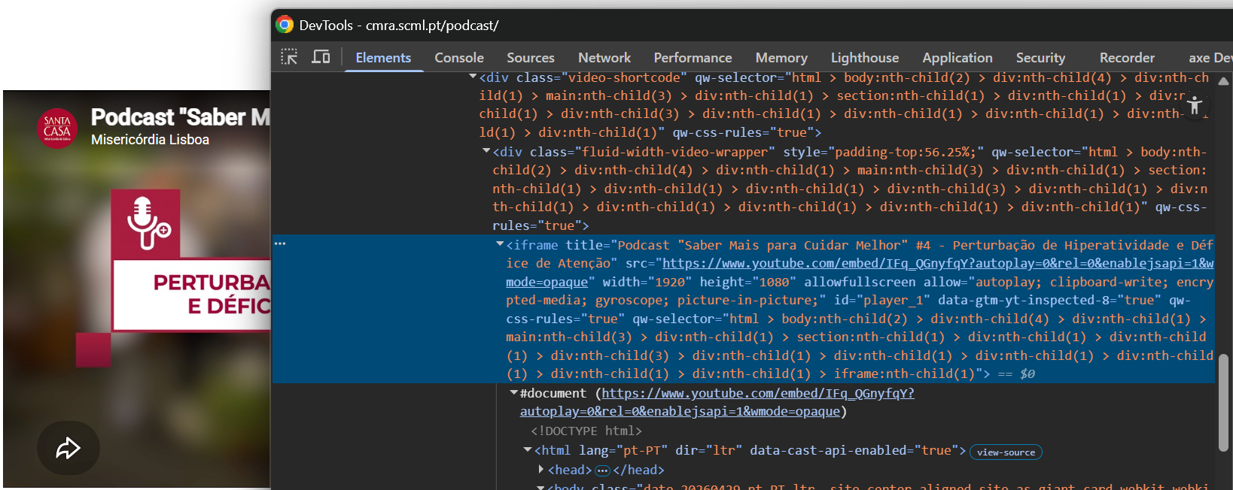
 | Listagem de evidências
 |  |  |  |  | Notas:
 |  |  |  |  | Os vídeos do site são embebidos do YouTube via <iframe>. O leitor nativo do YouTube é operável tanto com rato como com teclado (Tab para os controlos, Espaço para play/pause, setas para volume e tempo). Os embeds não têm autoplay activado, pelo que a reprodução só inicia por acção do utilizador.

8.1
voltar à página inicial |  |  |  | 8 - ESTRUTURA DA PÁGINA
 | S | N | NA
 | x |  |  | 8.1 Quando se retira a CSS, todos os elementos HTML devem alinhar à esquerda
 |  |  |  | Quando se desativam todos os estilos visuais, o conteúdo da página é apresentado alinhado à esquerda e apresenta-se de forma linear.

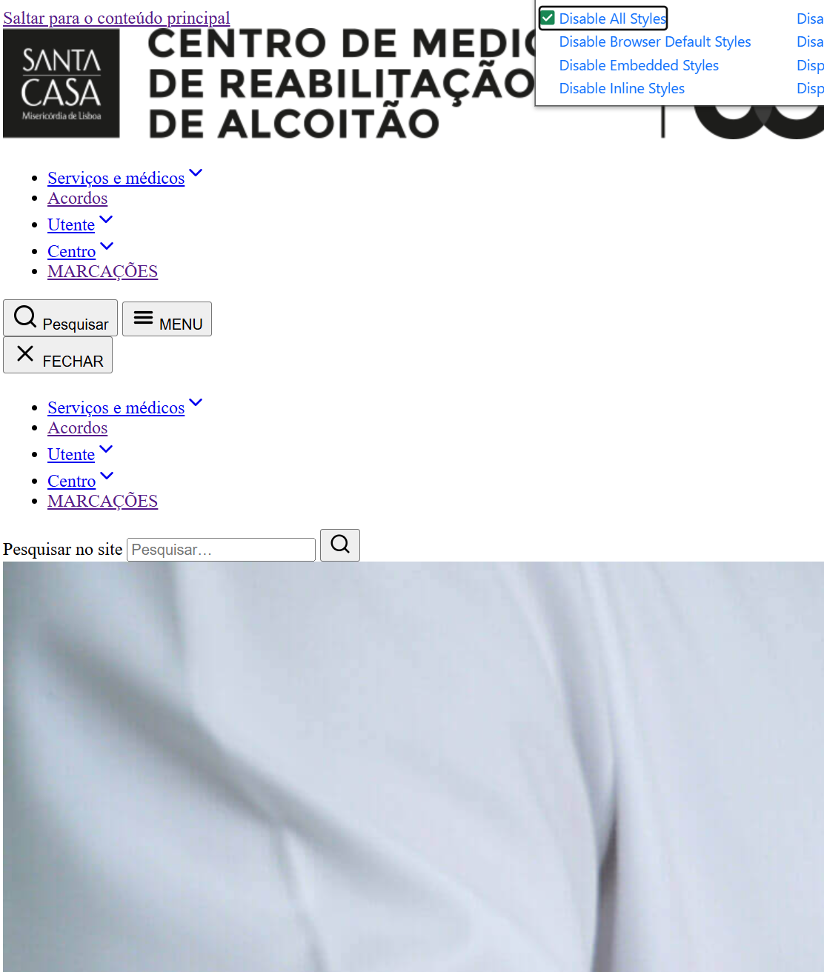
 | Listagem de evidências
 |  |  |  |  | Notas:
 |  |  |  |  | Ao desactivar todas as folhas de estilo, todo o conteúdo da página é apresentado de forma linear, alinhado à esquerda, sem layouts em colunas ou posicionamentos absolutos. Os elementos seguem a ordem do código-fonte e a estrutura semântica nativa (<header>, <nav>, <main>, <section>, <footer>).

8.2
voltar à página inicial |  |  |  | 8 - ESTRUTURA DA PÁGINA
 | S | N | NA
 | x |  |  | 8.2 Quando se retira a CSS, a informação aparece numa ordem lógica
 |  |  |  | Tendo em conta que o posicionamento de elementos no código pode não refletir a ordem visual de leitura, deve ser assegurada a ordem correta do conteúdo quando se desativam os estilos visuais.

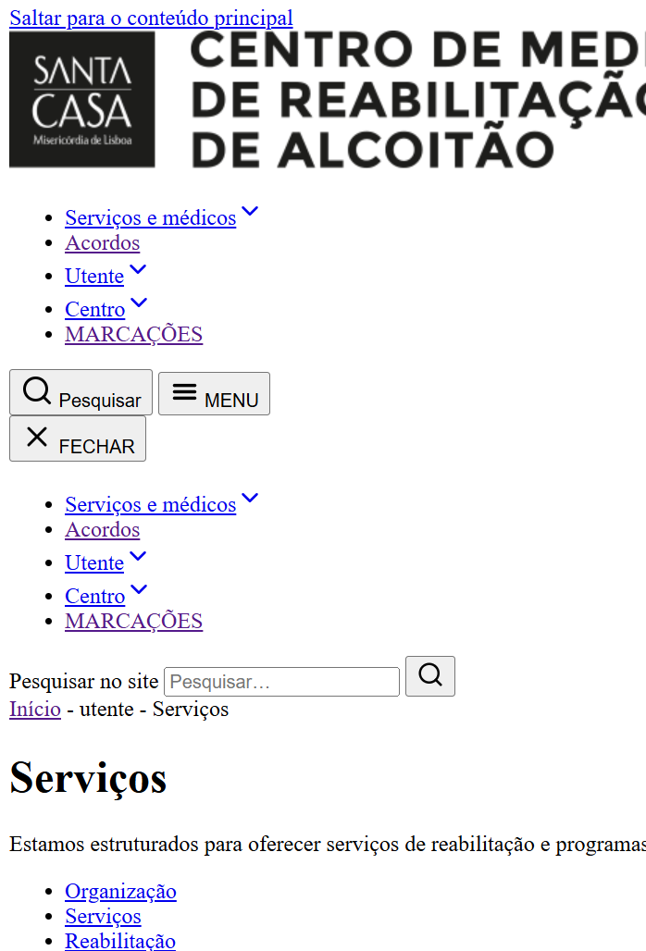
 | Listagem de evidências
 |  |  |  |  | Notas:
 |  |  |  |  | Sem CSS, o conteúdo é apresentado numa ordem lógica de leitura: skip link, header (logo + navegação principal + pesquisa), conteúdo principal (<h1> do título da página seguido das secções na ordem prevista), footer e banner de cookies. A ordem do código-fonte coincide com a ordem visual de leitura, sem reordenamentos via Flexbox/Grid que alterem a sequência semântica.

8.3
voltar à página inicial |  |  |  | 8 - ESTRUTURA DA PÁGINA
 | S | N | NA
 | x |  |  | 8.3 Quando se retira a CSS, deve ser possível reconhecer a semântica dos diversos elementos
 |  |  |  | Os elementos que estruturam o conteúdo devem estar semanticamente bem estruturados, usando os elementos de HTML apropriados a cada tipo de conteúdo, como títulos, parágrafos, listas, ...

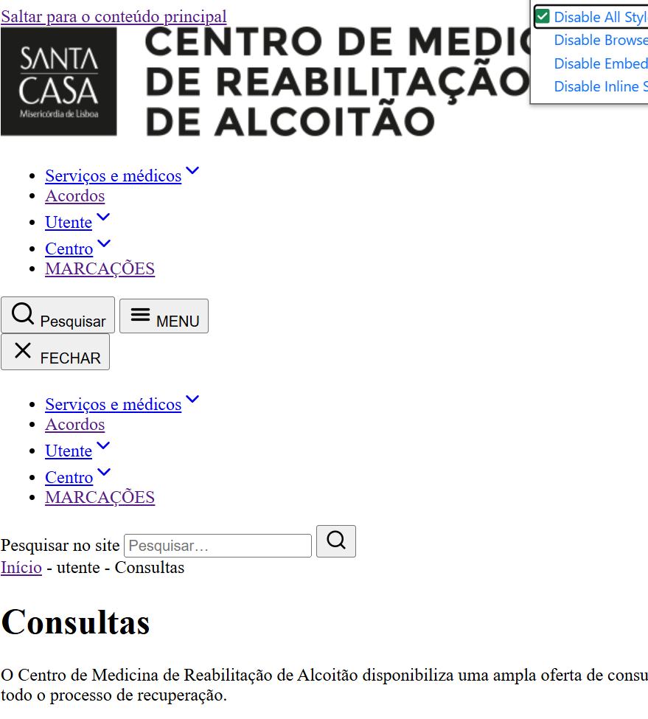
 | Listagem de evidências
 |  |  |  |  | Notas:
 |  |  |  |  | Sem CSS, a semântica dos elementos é imediatamente reconhecível: <h1> a <h3> em hierarquia, parágrafos em <p>, listas em <ul>/<ol> com bullets/numeração nativa, <nav> para navegação, <article> para posts, <table> com <caption>, <thead>, <th scope="col"> na tabela de cookies, formulários com <fieldset>, <legend> e <label> associados.

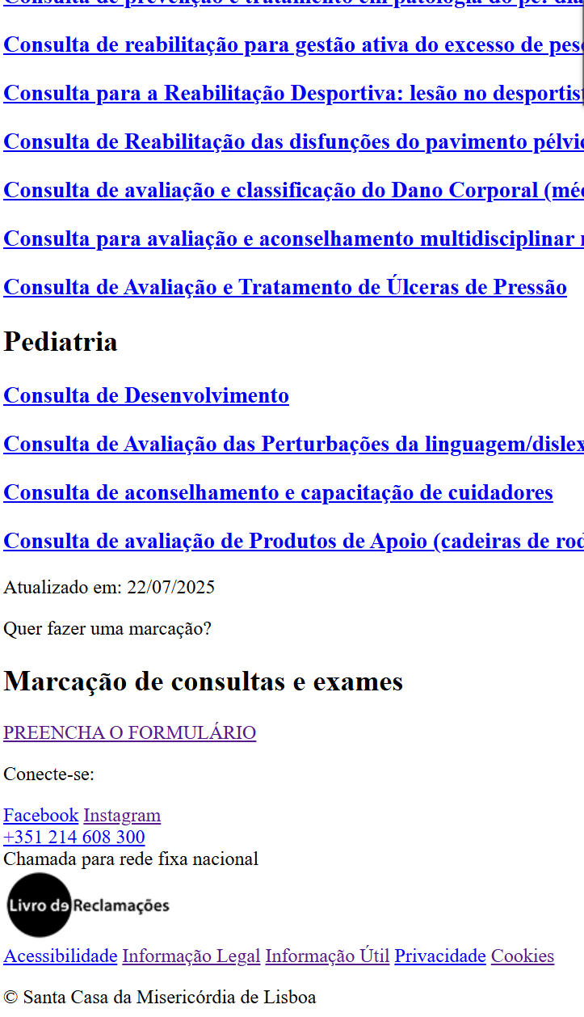

9.1
voltar à página inicial |  |  |  | 9 - SINTAXE DO HTML
 | S | N | NA
 | x |  |  | 9.1 A página apresenta-se sem erros de (x)HTML
 |  |  |  | A página não deve apresentar erros de sintaxe de (x)HTML.

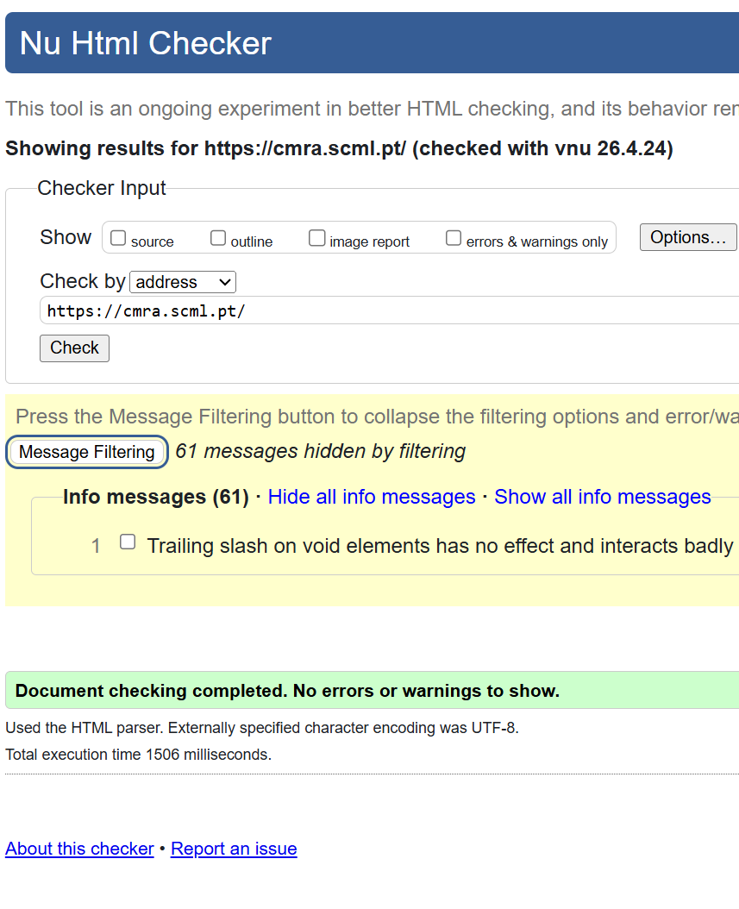
 | Listagem de evidências
 |  |  |  |  | Notas:
 |  |  |  |  | Todas as páginas e posts auditados foram validados no Nu HTML Checker (validator.w3.org/nu) com 0 erros e 0 aviso

10.1
voltar à página inicial |  |  |  | 10 - FICHEIROS PDF
 | S | N | NA
 | x |  |  | 10.1 Nos ficheiros PDF é possível, no mínimo, extrair o conteúdo textual para formato TXT
 |  |  |  | Os ficheiros PDF devem ter o seu texto inteiramente extraível para que se possa passar o respetivo conteúdo para um processador de texto sem perda de informação.

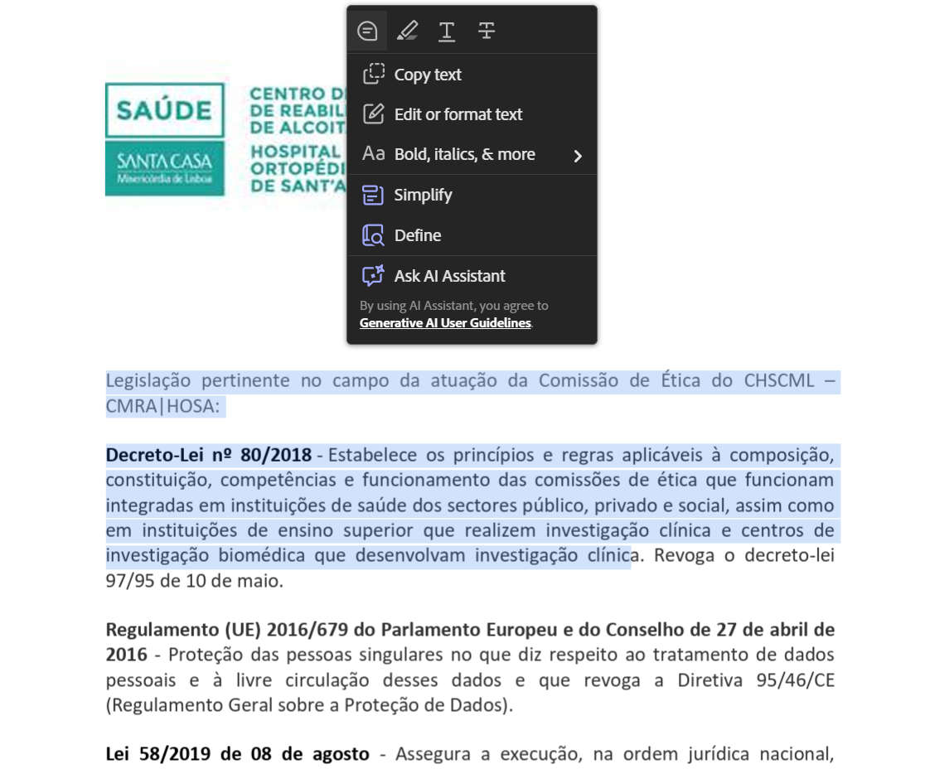
 | Listagem de evidências
 |  |  |  |  | Notas:
 |  |  |  |  | Todos os ficheiros PDF disponibilizados no site permitem extracção integral do conteúdo textual (verificado por Ctrl+A / Ctrl+C e cola em editor de texto). Os PDFs originalmente em formato imagem foram processados com OCR e substituídos na biblioteca de média.

